Sheet1
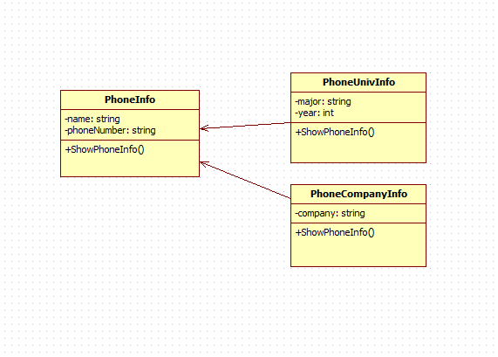
요구사항 정의서

요구사항 정의서 |  |  |  |  | 시스템 명 |  | 불량률 검사 프로그램 |  | 작성자 | 신소연
 |  |  |  |  | 서브 시스템 명 |  | 불량률 검사 프로그램 |  | 작성일자 | 2019-10-07

ID | 이름 | 유형 | 품질속성 | 우선순위 | 중요도 | 출처 | 내용 | 관련부서 | 전제조건 | 관련요구사항 | 버전 | 수용여부 | 검토의견
Req-001 | 여러 기계 선택 | 기능 | N/A | 희망 사항 | 중상 | 관리자 | 여러 기계의 불량률을 실시간으로 확인하고자 한다. | 운영부 |  | UI가 깔끔했으면 한다. |  | O | 한눈에 다 볼 수 있으면 편리할 듯 함
Req-002 | 적정 불량률 선택 | 기능 | N/A | 필수 | 상 | 관리자 | 불량률을 현업의 기준에 맞춰 알람이 원치 않는 때에는 울리지 않도록 한다. | 운영부 | 관리자인가? |  |  | O | 원치 않는 때에 울리면 안될 듯 함
Req-003 | 관리자용 비밀번호 | 기능 | N/A | 필수 | 상 | 관리자 | 적정 불량률을 관리자만 변경할 수 있도록 관리자용 비밀번호를 지정한다. | 운영부 |  |  |  | O | 아무에게나 불량률을 선택하게 해서는 안될듯 함
Req-004 | 화면 인쇄 | 기능 | N/A | 선택 | 하 | 관리자 | 화면을 인쇄하여 종이로 보고자함. | 운영부 |  | 깔끔하게 형식에 맞춰 인쇄되었으면 한다. |  | X | C# 윈도우 폼에서는 형식에 맞춰 인쇄가 쉽지 않아서 수용하지 못함.
Req-005 | 전체 제품, 불량 제품 수 출력 | 기능 | N/A | 희망 사항 | 중 | 관리자 | 불량률을 계산한 기준이 되는 제품 수를 보고자함 | 운영부 |  | 기계마다, 선택한 기계 전체 두가지 경우를 모두 보여줬으면 함 |  | O | 한눈에 다 볼 수 있으면 편리할 듯 함
Req-006 | 원하는 알람음 | 기능 | N/A | 희망 사항 | 하 | 관리자 | 알람음을 원하는 음으로 바꿀 수 있으면 함 | 운영부 | 관리자인가? |  |  | X | 프로그램을 만드는게 우선이므로 나중으로 미루도록 한다.

PhoneInfo 다이어그램

